Casos de prueba-Sprint 1
ID | NOMBRE | DESCRIPCIÓN | PRECONDICIÓN | ACCIÓN | RESULTADO ESPERADO | RESULTADO OBTENIDO | ESTADO | REPORTADO POR | EVIDENCIA | Tipo de test
ISSUE-1.01 | Sitio responsive | Verificar que el sitio sea responsive, es decir que pueda visualizarlo correctamente desde cuaquier dispositivo | 1. Ingresar a la URL del sitio | 1. Una vez en el sitio, presionar "F12" para acceder al menú de inspección . 2. Ingresar las diferentes medidas de pantalla (tablet, mobile, desktop) | Se puede visualizar la página completa, los distintos menús se adaptan de acuerdo al tamaño de la pantalla. | Desktop (max 1200px): Se visualiza correctamente, según el resultado esperado Tablet (max 768px): Se visualiza correctamente, según el resultado esperado Mobile (max 480 px): cambia el header, agregando el menu "hamburguesa" y la disposición de las carrds categorías se alinean en fila. | Finalizado | Julieta Vittori |  | HUMO
ISSUE-1.02 | Header fijo | Verificar que el header sea fijo, al 100% del ancho | 1. Ingresar a la URL del sitio | 1. Visualizar home 2. Realizar scroll | Visualizar header fijo al realizar scroll y que el mismo ocupe el 100% del ancho de pantalla | Desktop/tablet: Se visualiza header al 100% del ancho. NO es fijo Mobile: Se visualiza header al 100% del ancho. No es fijo | Reportado | Julieta Vittori | 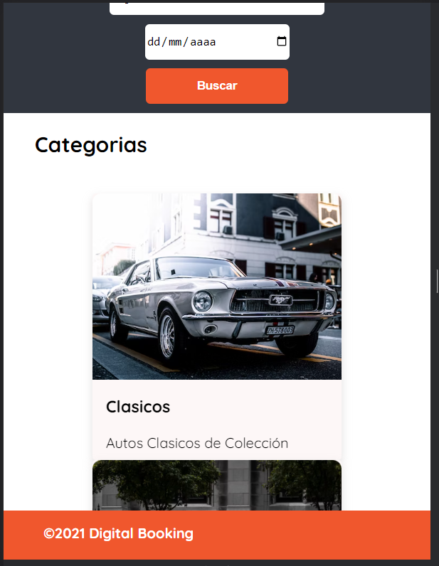 | HUMO
ISSUE-1.03 | Header visible | Corroborar que el header se visualice en todas las pantallas | 1. Ingresar a la URL del sitio | Ingresar a pantalla de registro/login | Se debe visualizar el header Mobile: Al expandir el "menú hamburguesa" se superpone al header | Desktop/Tablet: El header se visualiza en todas las pantallas Mobile: Al expandir menú no se visualiza header | Reportado | Julieta Vittori | 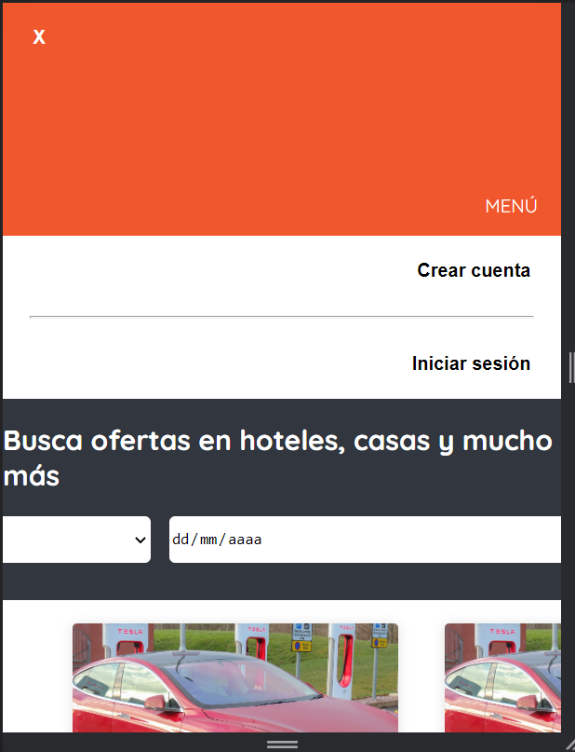 | HUMO
ISSUE-1.04 | Logotipo/lema header clickeable | Verificar que el logotipo y lema del header, al ser clickeados redirijan al home del sitio | 1. Ingresar a la URL del sitio | 1. Presionar botón de login 2.Clickear en logotipo del sitio | Redireccionamiento al home del sitio | Al presionar logotipo y lema desde login o crear cuenta, redirecciona al home | Finalizado | Julieta Vittori |  | HUMO
ISSUE-1.05 | Botón login/registro usuario | Verificar que se encuentren ambos botones a la derecha del header | 1. Ingresar a la URL del sitio | Visualizar home | Visualizar ambos botones en header del sitio. Mobile: En su lugar se encuentra "menú hamburguesa" | Desktop/tablet: Se visualiza según resultado esperado Mobile: En su lugar se encuentra "menú hamburguesa" | Finalizado | Julieta Vittori |  | HUMO
ISSUE-1.06 | Estilos de body | Verificar que el body ocupe el 100% del alto de la pantalla con la paleta de colores elegida | 1. Ingresar a la URL del sitio | Visualizar home | El body ocupa el 100% de la pantalla y la paleta de colores elegida es adecuada | Se visualiza en todos los dispositivos el resultado esperado, tanto paleta de colores como tipografía quicksand | Finalizado | Julieta Vittori |  | HUMO
ISSUE-1.07 | Footer fijo | Verificar que el footer sea fijo, al 100% del ancho | 1. Ingresar a la URL del sitio | 1. Visualizar home 2. Ingresar a pantalla de registro/login | Visualizar en todas las pantallas el footer al 100% del ancho, fijo. Mobile: Al expandir el "menú hamburguesa" se superpone al footer | Desktop: Se visualiza header al 100% del ancho, fijo. Tablet: Se visualiza header al 100% del ancho, fijo. Mobile: Se visualiza footer al 100% del ancho, fijo | Finalizado | Julieta Vittori |  | HUMO
ISSUE-1.08 | Footer visible | Corroborar que el footer se visualice en todas las pantallas | 1. Ingresar a la URL del sitio | Ingresar a pantalla de registro/login | Desktops/tablet: Se debe visualizar el footer en su totalidad Mobile: Al expandir el "menú hamburguesa" el background del footer no se debe ver, únicamente los íconos de la derecha | Desktop: El footer se visualiza en todas las pantallas Tablet: El footer se visualiza en todas las pantallas Mobile: Al expandir menú, el background del footer no se visualiza, únicamente los íconos de la derecha | Finalizado | Julieta Vittori |  | HUMO
ISSUE-1.09 | Isologotipo, año y copyright en footer | Verificar que el isologotipo, el año y el copyright se enceuntren alineados a la izquierda del footer | 1. Ingresar a la URL del sitio | Visualizar home | Ver el isologotipo, el año y el copyright alineados a la izquierda del footer | Se visualizan elementos alineados a la izquierda en todos los dispositivos | Finalizado | Julieta Vittori |  | HUMO
ISSUE-1.10 | Redes sociales en footer | Verificar que los íconos de las redes sociales se encuentren en un bloque la derecha del footer | 1. Ingresar a la URL del sitio | Visualizar home | Desktop/Tablet: Ver ícono de redes sociales en bloque del lado derecho del footer. Mobile: Ver íconos de redes sociales al expandir menú hamburguesa | Desktop/tablet: Se visualizan elementos alineados a la derecha Mobile: Se visualizan íconos al expandir menú hamburguesa | Finalizado | Julieta Vittori |  | HUMO
ISSUE-2.01 | Tabla de categorías | Validar la existencia de la tabla de categorías | N/A | 1. Descragar el archivo correspondiente 2. Abrir el archivo en MySQL | Se debe visualizar la tabla categorías con los artibutos: "Id", "Título", "Descripción", "urlImagen" | Se visualiza tabla correctamente creada, con los atributos correspondientes | Finalizado | Julieta Vittori |  | HUMO
ISSUE-6.01 | Buscador de ciudades | Visualizar formulario de búsqueda por ciudad con lista desplegable | 1. Ingresar a la URL del sitio | Clickear sobre el input de "Ciudad" | Visualizar listado de ciudades | Se visualiza listado de ciudades | Finalizado | Julieta Vittori |  | REGRESIÓN
ISSUE-6.02 | Calendario doble | Visualizar calendario doble que permita colocar rango de fechas | 1. Ingresar a la URL del sitio | 1. Clickear en calendario 2. seleccionar fecha "desde" y "hasta" | Visualizar calendario doble con rango de fechas seleccionadas | No se visualiza calendario doble | Solucionado | Julieta Vittori | 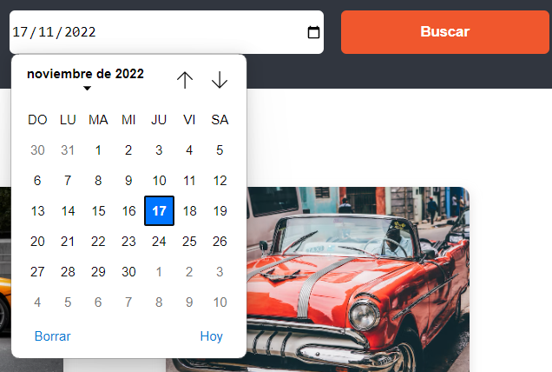 | HUMO
ISSUE-6.03 | Botón buscar | Visualizar el botón de buscar al lado del calendario | 1. Ingresar a la URL del sitio | Visualizar home | Visualizar botón de buscar al lado del calendario | Se visualiza botón en lugar correcto | Finalizado | Julieta Vittori |  | HUMO
ISSUE-7.01 | Presencia de cards en body | Al ingresar al sitio, visualizar una muestra de diferentes productos con sus respectivas categorías como ejemplo de lo que puedo buscar | 1. Ingresar a la URL del sitio | 1. Una vez dentro del sitio visualizar debajo del bloque de categorías las cards correspondientes al listado de muestra 2. Observar que contengan imagen del lado izquierdo 3. Viasualizar del lado derecho la categoría del producto, el nombre y una descripción del mismo 4. Visualizar botón "Ver detalle" | Se visualiza una muestra de diversos productos con sus categorías, nombre y detalle y un botón "ver detalle" | No se visualizan muestra | Solucionado | Julieta Vittori | 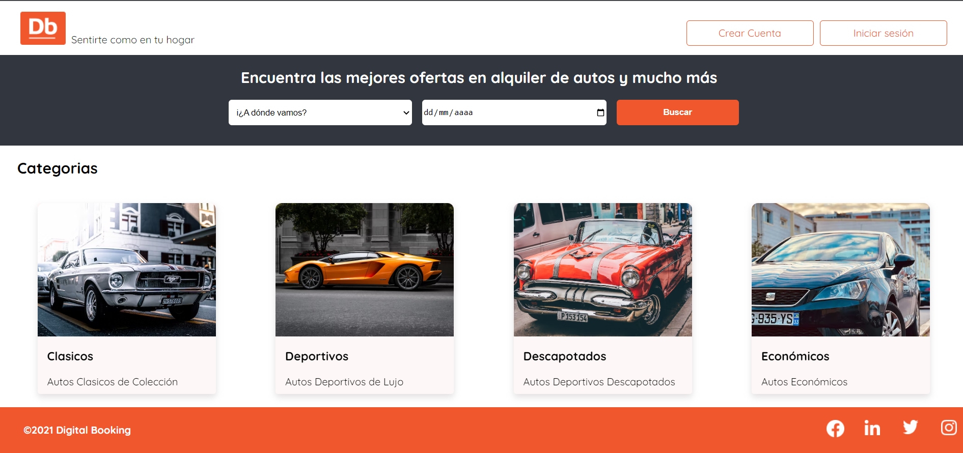 | HUMO
ISSUE-8.01 | Presencia de bloque categorías | Verificar la renderización del bloque de categorías debajo del bloque de búsqueda | 1. Ingresar a la URL del sitio | Ingresar a home | Desktop/tablet: Se deben visualizar cuatro cards alineadas con sus respectivos estilos, una por cada categoría de producto Mobile: las cards deben estar en fila | Se visualizan 4 cards según el resultado esperado en cada dispositivi | Finalizado | Julieta Vittori |  | HUMO
ISSUE-9.01A | Template login-crear cuenta | Visualizar que la página de login ocupe el 100% del viewport | 1. Ingresar a la URL del sitio | 1. Clickear en Login o crear cuenta | Se debe renderizar el header, el formulario y el footer Mobile: Además, se debe visualizar un icono en extremo superior derecho para cerrar el bloque | Desktop/Tablet: se debe scrollear para visualizar la pantalla completa en página de registro | Solucionado | Julieta Vittori | 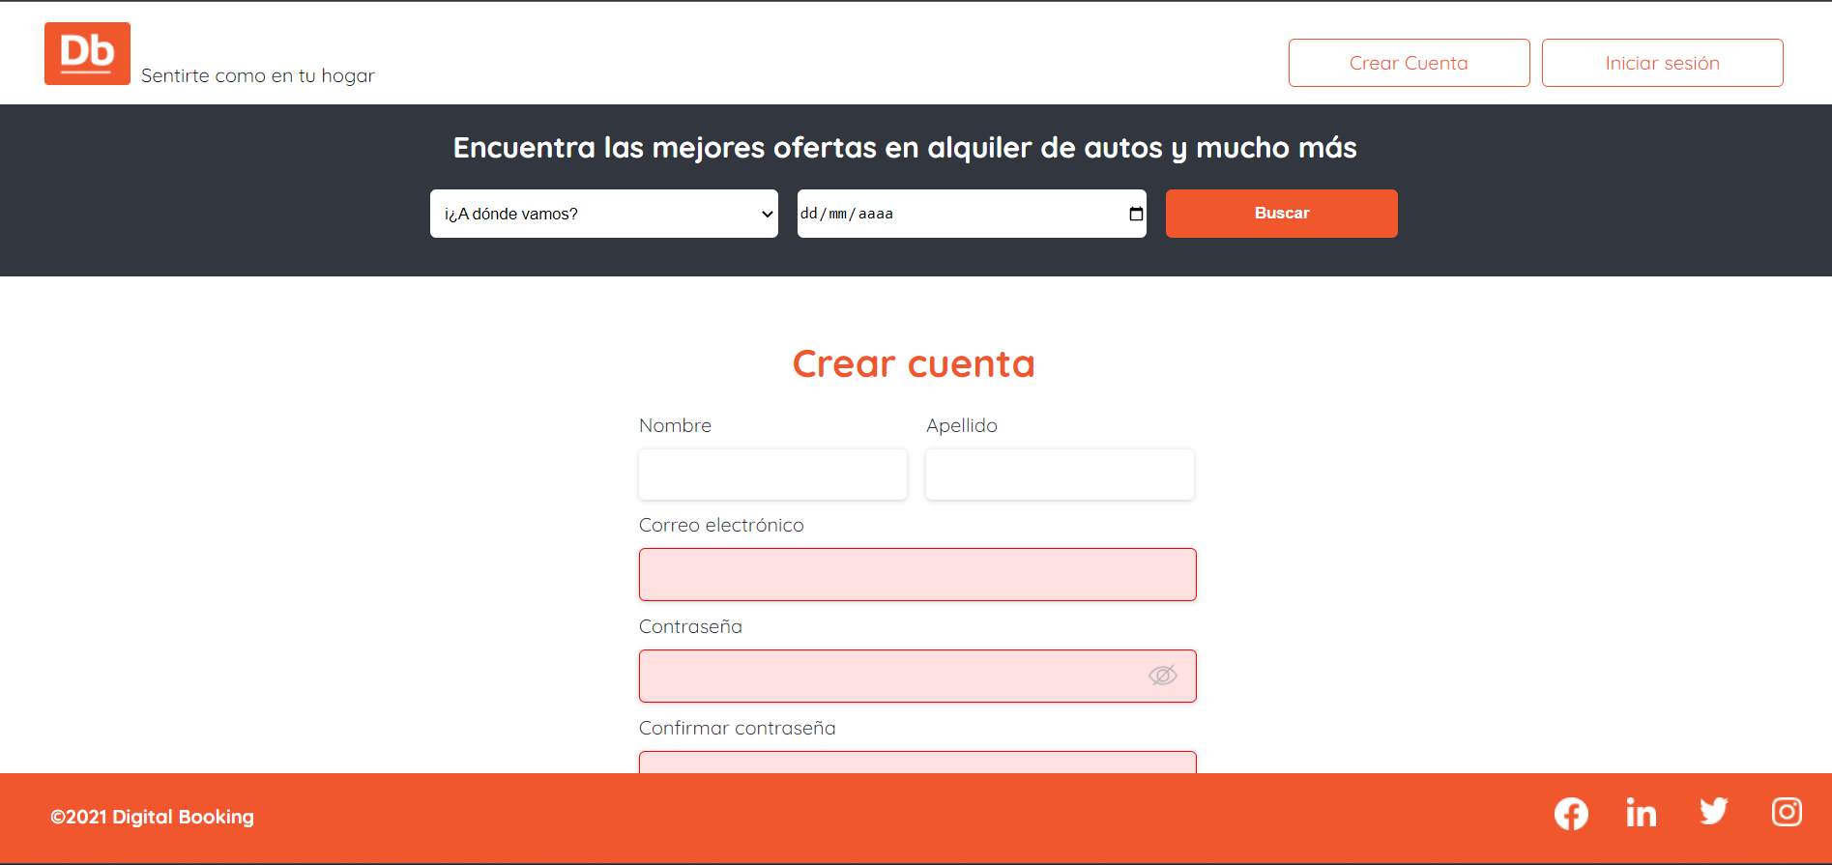 | HUMO
ISSUE-9.01B | Template login-crear cuenta | Visualizar que la página de login ocupe el 100% del viewport | 1. Ingresar a la URL del sitio | 1. Clickear en Login o crear cuenta | Se debe renderizar el header, el formulario y el footer Mobile: Además, se debe visualizar un icono en extremo superior derecho para cerrar el bloque | Mobile: Al clickear en "iniciar sesión" o "crear cuenta" no renderiza nada | Solucionado | Julieta Vittori | 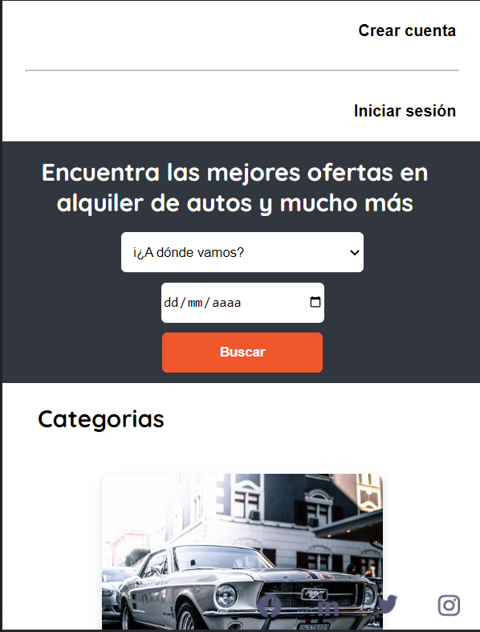 | HUMO
ISSUE-9.02 | Formulario login | Corroborar la exitencia de los inputs solicitados para login de usuario | 1. Ingresar a la URL del sitio | 1. Clickear en "iniciar sesión" en el home | Se deben renderizar: formulario con los campos "correo electrónico" de type email y "contraseña" de type password. Además, un botón "ingresar" y un link para redireccionar al registro. | Desktop/Tablet: Los inputs se renderizan correctamente Mobile: No se visualiza formulario. Ver Issue-9.01B | Solucionado | Julieta Vittori |  | HUMO
ISSUE-9.03 | formulario registro | Corroborar la exitencia de los inputs solicitados para registro de usuario nuevo | 1. Ingresar a la URL del sitio | 1. Clickear en "Crear Cuenta" | Se renderiza formulario con campos: "Nombre" de type text, "Apellido" de type text, "Correo electrónico" de type email, "Contraseña" de type password, "Confirmar contraseña" de type password. Además, un botón "Crear cuenta" y un link para redireccionar a login | Desktop/Tablet: Los inputs se renderizan correctamente Mobile: No se visualiza formulario. Ver ISSUE-9.01B | Solucionado | Julieta Vittori |  | HUMO
ISSUE-9.04 | Registro nuevo usuario con error en input email | Registrar un usuario con formato de mail incorrecto | 1. Ingresar a la URL del sitio | Completar formulario de registro y en campo mail, se coloca: "maureengmail.com" | Mensaje de error en el campo "Correo electrónico": "El formato de mail debe ser "xxx@xxx.xxx"" | Se visualiza mensaje de error según resultado esperado | Finalizado | Julieta Vittori |  | HUMO
ISSUE-9.05 | Redirección al registro en login | Validar redirección desde formulario de login a registro | 1. Ingresar a la URL del sitio | 1. Clickear botón "iniciar sesión" 2. Visualizar pantalla de inicio de sesión 3. Clickear "Registrate" | Se renderiza formulario de registro de nuevo usuario | Se visualiza formulario de registro correctamente | Finalizado | Julieta Vittori |  | HUMO
ISSUE-9.06 | Redirección al inicio de sesión en formulario de registro | Validar redirección desde formulario de registro a login | 1. Ingresar a la URL del sitio | 1. Clickear botón "Crear cuenta" 2. Visualizar formulario de registro 3. Clickear "Iniciar sesión" | Se renderiza formulario de inicio de sesión | Se visualiza formulario de login correctamente | Finalizado | Julieta Vittori |  | HUMO
ISSUE-10.01 | Registro nuevo usuario con error en input contraseña | Registrar un usuario con contraseña inferior a 6 caracteres | 1. Ingresar a la URL del sitio | Completar formulario de registro, y en campo "Contraseña" se coloca: "12345" | Mensaje de error en el campo "Contraseña": "La contraseña debe contener 6 caracteres como mínimo" | Se visualiza mensaje de error según resultado esperado | Finalizado | Julieta Vittori |  | HUMO
ISSUE-10.02 | Registro nuevo usuario con error en input contraseña | Resgitrar contraseña de 6 caracteres | 1. Ingresar a la URL del sitio | Completar formulario de registro, y en campo "Contraseña" colocar: "123456" | En campo contraseña no debería haber mensaje de error | Se visualiza emensaje de error por credenciales válidas. Se visualiza error "La contraseña debe tener minimo 6 caracteres" | Solucionado | Julieta Vittori | 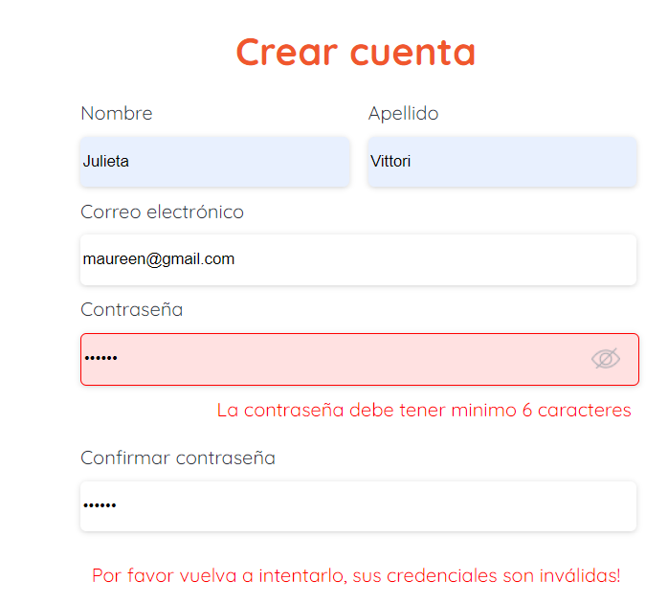 | HUMO
ISSUE-10.03 | Registro nuevo usuario con error en input confirmar contraseña | Registrar un usuario colocando confirmación de contraseña incorrecta | 1. Ingresar a la URL del sitio | Completar formulario de registro y en campo "Contraseña colocar 1234567" y en campo "Confirmar contraseña", se coloca: "11234567" | Mensaje de error en el campo "Confirmar contraseña" "Las contraseñas deben ser iguales" | Se visualiza mensaje de error según resultado esperado | Finalizado | Julieta Vittori |  | HUMO
ISSUE-10.04 | Inicio de sesión con usuario inválido | Validar que no permita iniciar sesión con un usuario que no se haya registrado | 1. Ingresar a la URL del sitio | 1. Clickear "iniciar sesión" 2. Completar campo "Correo electrónco" con email: "maureen2@gmail.com" 3. colocar contraseña correcta "1234567" Ambos datos se encuentran almacenados como objeto en el código | Visualizar mensaje de error "Sus credenciales son inválidas, por favor vuelva a intentarlo" | Se visualiza mensaje de error según resultado esperado | Finalizado | Julieta Vittori |  | HUMO
ISSUE-10.05 | Botón "Crear cuenta" | Al presionar el botón debe funcionar la validación | 1. Ingresar a la URL del sitio | 1. Clickear en botón "Crear cuenta" 2. Completar campos con datos almacenados como objeto en el código 3. Presionar "Crear cuenta" | Se crea correctamente el usuario y se redirecciona al home. A la derecha del header se visualiza mensaje "Hola, [nombre_de_usuario]", un avatar circular con las iniciales y un link X para cerrar sesión. | Se renderica correctamente, según resultado esperado | Finalizado | Julieta Vittori |  | HUMO
ISSUE-11.01 | Botón cerrar sesión | Verificar correcto funcionamiento del ícono cerrar sesión en el header | 1. Ingresar a la URL del sitio 2. iniciar sesión | Clickear ícono "X" en margen superior derecho del header | Se visualiza header conteniendo a la derecha dos botones, "login" y "crear cuenta" | El botón funciona correctamente en todos los dispositivos | Finalizado | Julieta Vittori |  | HUMO
ISSUE13.01 | API crear categoría | Verificar el funcionamiento del endpoint "api/v1/categoria" para crear categorías | 1. Ingresar a consola y ejecutar test de Maven seleccionando opciones "clean" y "package" 2. Correr el proyecto | 1. Ingresar a Postman y presionar opción "POST" 2. En la barra de request URL colocar "http://localhost:8080/api/v1/categoria" 3. Seleccionando el campo Body, se debe ingresar nueva categoría en formato JSON, inluyendo los atributos "Titulo", "Descripción" y "urlImagen" 4. Presionar Send 5. Guardar | Se debe visualizar en consola la nueva categoría creada, con un ID asignado. Status 201 Created | Se observa categoría creada y status 201 según resultado esperado | Finalizado | Julieta Vittori |  | REGRESIÓN
ISSUE13.02 | API listar categoría | Verificar el correcto funcionamiento del endpoint "api/v1/categoria" para listar las categorías existentes | 1. Ingresar a consola y ejecutar test de Maven seleccionando opciones "clean" y "package" 2. correr el proyecto | 1. Ingresar a Postman y presionar opción "GET" 2. En la barra de request URL colocar "http://localhost:8080/api/v1/categoria" 3. Clieckear botón "Send" 4. Guardar | Se debe visualizar en consola un archivo JSON listando todas las categorías creadas. Status 200 OK | Se observa listado de categorías existentes y status 200 según resultado esperado | Finalizado | Julieta Vittori |  | REGRESIÓN
ISSUE13.03 | Api listar categorías con error | Verificar que al no existir ninguna categoría creada, arroje un mensaje de error | 1. Ingresar a consola y ejecutar test de Maven seleccionando opciones "clean" y "package" 2. correr el proyecto | 1. Ingresar a Postman y presionar opción "GET" 2. En la barra de request URL colocar "http://localhost:8080/api/v1/categoria" 3. Clieckear botón "Send" 4. Guardar | Se debe visualizar en consola el mensaje de error: "Error No hay Categorias para listar". Status 404 Not Found | Se observa mensaje de error y status 404 según resultado esperado | Finalizado | Julieta Vittori |  | REGRESIÓN
ISSUE13.04 | API Actualizar categoría | Verificar que sea posible actualizar una categoría | 1. Ingresar a consola y ejecutar test de Maven seleccionando opciones "clean" y "package" 2. correr el proyecto | 1. Ingresar a Postman y presionar opción "PUT" 2. En la barra de request URL colocar "http://localhost:8080/api/v1/categoria" 3. Ingresar la categoría que se desea actualizar con todos los atributos correspondientes, y realizar la modificación 4. Clieckear botón "Send" 5. Guardar | Se debe visualizar en consola la categoría modificada. Status 200 OK | se observa categoría modificada y status 200 según resultado esperado | Finalizado | Julieta Vittori |  | REGRESIÓN
ISSUE13.05 | API listar categoría por id | Verificar que sea posible listar categorías según el ID deseado | 1. Ingresar a consola y ejecutar test de Maven seleccionando opciones "clean" y "package" 2. correr el proyecto | 1. Ingresar a Postman y presionar opción "GET" 2. En la barra de request URL colocar "http://localhost:8080/api/v1/categoria/10" 3. Clieckear botón "Send" 4. Guardar | Se debe visualizar en consola la categoría solicitada. Status 200 OK | Se observa categoría con id correcto y status 200 según resultado esperado | Finalizado | Julieta Vittori |  | REGRESIÓN
ISSUE13.06 | API listar categoría por id con error | Verificar que al solicitar listar una categoría inexistente se muestre mensaje de error | 1. Ingresar a consola y ejecutar test de Maven seleccionando opciones "clean" y "package" 2. correr el proyecto | 1. Ingresar a Postman y presionar opción "GET" 2. En la barra de request URL colocar "http://localhost:8080/api/v1/categoria/11" El id de la categoría ingresado no debe existir 3. Clieckear botón "Send" 4. Guardar | Se debe vislualizar en consola: "Error Categoría no encontrada" Status 404 Not Found | Se observa mensaje de error y status 404 según resultado esperado | Finalizado | Julieta Vittori |  | REGRESIÓN
ISSUE13.07 | API Eliminar categoría por Id con error | Verificar que sea posible eliminar una categoría según su id | 1. Ingresar a consola y ejecutar test de Maven seleccionando opciones "clean" y "package" 2. correr el proyecto | 1. Ingresar a Postman y presionar opción "DEL" 2. En la barra de request URL colocar "http://localhost:8080/api/v1/categoria/10" 3. Clieckear botón "Send" 4. Guardar | Se debe visualizar en consola Status 204 No content | Se observa status 204 según resultado esperado | Finalizado | Julieta Vittori |  | REGRESIÓN
ISSUE13.08 | API Eliminar categoría por Id con error | Verificar que al intentar eliminar una categoría con id inexistente se muestre un mensaje de error | 1. Ingresar a consola y ejecutar test de Maven seleccionando opciones "clean" y "package" 2. correr el proyecto | 1. Ingresar a Postman y presionar opción "DEL" 2. En la barra de request URL colocar "http://localhost:8080/api/v1/categoria/11" El id de la categoría ingresado no debe existir 3. Clieckear botón "Send" 4. Guardar | Se debe visualizar en consola: "Error Categoría no encontrada para ser eliminada" Status 404 Not Found | Se observa mensaje de error y status 404 según resultado esperado | Finalizado | Julieta Vittori |  | REGRESIÓN
ISSUE13.09 | API correr test | Corroborar el correcto funcionamiento de los test automatizados | 1. Ingresar a consola y ejecutar test de Maven seleccionando opciones "clean" y "package" 2. correr el proyecto | 1. Ingresar a Postman 2. Sobre la colección de nuestra API, seleccionar "Run collection" | Se debe visualizar el resultado de los test realizados | Se visualiza el resultado de los test correctamente | Finalizado | Julieta Vittori | 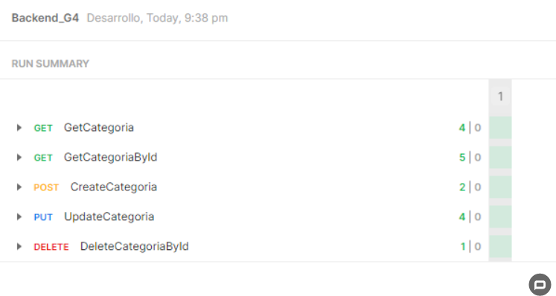 | REGRESIÓN

Casos de prueba-Sprint2
ID | NOMBRE | DESCRIPCIÓN | PRECONDICIÓN | ACCIÓN | RESULTADO ESPERADO | RESULTADO OBTENIDO | ESTADO | REPORTADO POR | EVIDENCIA | Tipo de test
ISSUE-16.01 | Enrutador para home | El home debe contar con una ruta | Ingresar a la URL del sitio | 1. Dirigirse a "iniciar sesión" 2. presionar el logo del sitio | Debe redirigir al home | Redirige al home | Finalizado | Julieta Vittori |  | REGRESIÓN
ISSUE-16.02 | Enrutador de productos | Se debe poder visualizar la ruta de cada producto según su ID | Ingresar a la URL del sitio | Seleccionar un producto y en la barra de navegación | Visuaizar en barra de navegación http://localhost:3003/idProducto |  |  | Julieta Vittori |  | REGRESIÓN
ISSUE-18.01 | Detalle de producto | Verificar que al ingresar en un producto pueda visualizar el detalle del mismo | 1. Ingresar a la URL del sitio 2. Ingresar a un producto | Visualizar pantalla | Se debe visualizar el detalle del prodcuto | Se visualiza correctamente el detalle | Finalizado | Julieta Vittori |  | HUMO
ISSUE-18.02 | Consumo de API en detalle de producto | Verificar que la visualización del detalle de los productos está vinculada a la API | 1. Ingresar a la URL del sitio 2. Ingresar a un producto | En la página de detalle de producto utilizar el id de la URL para hacer un llamado a la API | Se debe completar la información de la pantalla con los datos devueltos por la API. | Se completa correctamente la información según el ID ingresado | Finalizado | Julieta Vittori |  | REGRESIÓN
ISSUE-19.01 | Header de producto al 100% | Verificar que el header de producto cubra el 100% de la pantalla | 1. Ingresar a la URL del sitio 2. Ingresar a un producto | Visualizar pantalla | Se debe renderizaer header de producto debajo de header principal | Ocupa el 100% de la pantalla | Finalizado | Julieta Vittori |  | HUMO
ISSUE-19.02 | Categoría del producto a la izquierda | Verificar que la categoría del prodcuto se encuentre alineada a la izquierda | 1. Ingresar a la URL del sitio 2. Ingresar a un producto | Visualizar header de producto | Se debe visualizar la categoría del producto del lado izquierdo del header | Se visualiza texto, pero no la categoría del producto | Reportado | Julieta Vittori |  | HUMO
ISSUE-19.03 | Titulo del prodcuto | Verificar que el título del producto se encuentre alineado a la izquierda | 1. Ingresar a la URL del sitio 2. Ingresar a un producto | Visualizar header de producto | Se debe visualizar el nombre del producto del lado izquierdo del header | Se visualiza correctammente el título del producto | Finalizado | Julieta Vittori |  | HUMO
ISSUE-19.04 | Flecha volver a atrás | Verificar que se renderice una flecha alineada a la derecha que al presionarla redirija al home | 1. Ingresar a la URL del sitio 2. Ingresar a un producto | Visualizar header de producto | Se debe visualizar del lado derecho del header de producto una flecha que al presionarla redirija al home | Se visualiza la flecha en sitio correcto y al presionarla redirige al home | Finalizado | Julieta Vittori |  | HUMO
ISSUE-19.05 | Datos de ubicación | Verificar que dentro del bloque de contenidos se encuentre la ubicación del producto ocupando el 100% del ancho de pantalla | 1. Ingresar a la URL del sitio 2. Ingresar a un producto | Visualizar debajo del header de producto la ubicación del mismo | Se debe visualizar debajo del header de producto la ubicación del mismo | se visualiza correctamente según resultado esperado | Finalizado | Julieta Vittori |  | HUMO
ISSUE-19.06 | Bloque de descripción | Verificar que se encuentre el bloque de descripción del producto | 1. Ingresar a la URL del sitio 2. Ingresar a un producto | Visualizar la descripción del producto, ocupando el 100% del contenedor y que contenga un título | Se debe visualizar la descripción del producto con un título. Debe ocupar el 100% del contenedaro | Se visualiza descripción con título ocupando el 100% del contenedor | Finalizado | Julieta Vittori |  | HUMO
ISSUE-19.07 | Bloque características del producto | Verificar la correcta renderización del bloque de características | 1. Ingresar a la URL del sitio 2. Ingresar a un producto | Visualizar debajo de la descripción del producto las características | Se debe visualizar el bloque ocupando el 100% del cotenedor, incluyendo título subrayado y los atributos enumerados junto a su ícono asociado Desktop: cuatro culmnas | Se visualiza según lo esperado título subrayado, y los atributos junto con sus íconos en cuatro columnas | Finalizado | Julieta Vittori |  | HUMO
 |  |  |  |  | Tablet: dos columnas | Se visualiza según título subrayado, y los atributos junto con sus íconos en dos columnas | Finalizado | Julieta Vittori
 |  |  |  |  | Mobile: una columna | Se visualiza según título subrayado, y los atributos junto con sus íconos en una columna | Finalizado | Julieta Vittori
ISSUE-19.08 | Bloque política del producto | Verificar la correcta renderización del bloque de políticas de uso del producto | 1. Ingresar a la URL del sitio 2. Ingresar a un producto | Visualizar dentro del detalle del producto un apartado de políticas del mismo | Se debe visualizar un bloque que cubra el 100% del ancho del contenedor con los siguientes items: Normas: título y descripción Seguridad: Título y descripción Cancelación: Título y descripción Desktop: tres columnas | Se visualiza bloque al 100% con Normas, Seguridad y Cancelación, cada uno con su título y descripción en tres columnas | Finalizado | Julieta Vittori |  | HUMO
 |  |  |  |  | Tablet: dos columnas | Se visualiza bloque al 100% con Normas, Seguridad y Cancelación, cada uno con su título y descripción en dos columnas | Finalizado | Julieta Vittori
 |  |  |  |  | Mobile: una columna | Se visualiza bloque al 100% con Normas, Seguridad y Cancelación, cada uno con su título y descripción en una columna | Finalizado | Julieta Vittori
ISSUE-20.01 | Bloque imágenes | Verificar que la cantidad y disposición de las imágenes sea la correcta para los distintos dispositivos | 1. Ingresar a la URL del sitio 2. Ingresar a un producto | Visualizar imágenes dentro del producto seleccionado | Desktop: se debe visualzar un bloque al 100% del ancho del contenedor que incluya 5 imágenes. En la mitad izquierda la imagen principal, y en la mitad derecha, cuatro imágenes distribuidas en dos filas y dos columnas | Se visualizan imágenes, pero no en el formato esperado. Una imagen principal en la mitad izquierda y cuatro imágenes en una fila en la mitad derecha | Reportado | Julieta Vittori |  | HUMO
 |  |  |  |  | Tablet/Mobile: Se debe visualizar una imagen al 100% del ancho del contenedor con autodeslizamiento cada 3 segundos | Se visualiza una imagen con autodesplazamiento cada 3 segundos | Finalizado | Julieta Vittori
ISSUE-20.03 | Bloque imágenes-formato | Verificar que el formato de las imágenes del producto sea el correcto | 1. Ingresar a la URL del sitio 2. Ingresar a un producto | Visualizar imágenes dentro del producto seleccionado | Las imágenes deben presentar bordes redondeados y no disparar ningún evento | Las imágenes son redondeadas únicamente en los bordes superiores | Reportado | Julieta Vittori | 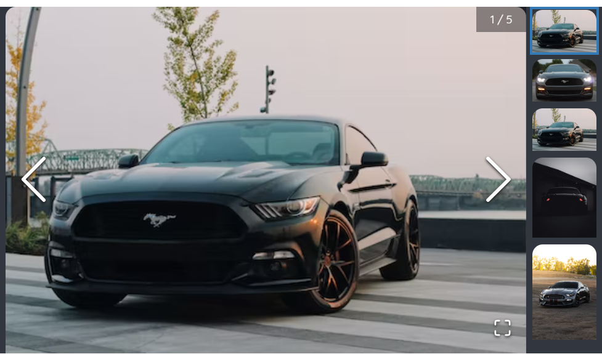 | HUMO
ISSUE-20.04 | Bloque imágenes-link "ver más" | Verificar que al presionar "ver más" redireccione a una galreía de imágenes | 1. Ingresar a la URL del sitio 2. Ingresar a un producto | 1. Visualizar "ver más" en región inferior derecha del bloque imágenes. 2. Presionar "ver más" | Se debe visualizar una galería de imágenes con todas las imágenes disponibles del prodcuto | No se visualiza "ver más". en su lugar un ícono para agrandar las imágenes | Reportado | Julieta Vittori | 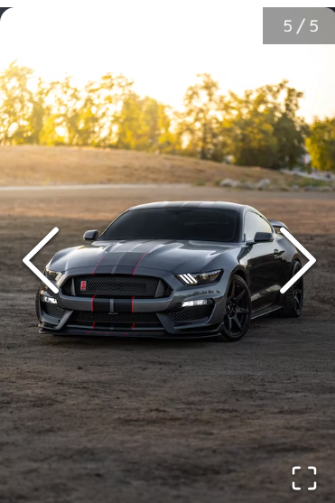 | HUMO
ISSUE-20.05 | link "ver más"-cerrar galería | Verificar que desde la galería de imágenes, luego de haber presionado "ver más", se incluya un botón para volver hacia el bloque imágenes | 1. Ingresar a la URL del sitio 2. Ingresar a un producto 3. presionar "ver más" en galería de imágenes | 1. Visualizar botón para volver hacia atrás 2. Presionar botón | Se debe volver a la vista de detalle del producto | No existe el link "ver más" | Reportado | Julieta Vittori |  | HUMO
ISSUE-33.01 | Prodcutos aleatorios en home | Verificar que se visualice una lista aleatoria de productos si el usuario no está registrado | 1. Ingresar a la URL del sitio 2. No estar logueado | Visualizar home | Se debe renderizar un listado de productos aleatorios | Se visualiza listado de productos aleatorios | Finalizado | Julieta Vittori |  | HUMO
ISSUE-34.01 | Consumo de API en Select ciudades | Verificar que se visualicen las ciudades de la API en el select del buscador | Ingresar a la URL del sitio | Hacer click en buscador de ciudades | El select de ciudades del buscador debe mostrar las ciudades almacenadas en la base de datos | Se muestran las ciudades almacenadas en la BD | Finalizado | Julieta Vittori |  | REGRESIÓN
ISSUE-36.01 | Listar productos por ciudad | Verificar que se permita filtrar productos según ciudad | Ingresar a la URL del sitio | Seleccionar una ciudad en listado de ciudades y hacer click en botón "buscar" | Al seleccionar una ciudad en el select de ciudades y hacer clic en el botón de búsqueda, la lista de productos debe filtrar los elementos por la ciudad elegida | El botón no genera ningún evento | Solucionado | Julieta Vittori |  | REGRESIÓN
ISSUE-38.01 | Consumo de API en Categorías | Corroborar consumo de API en Categorías | Ingresar a la URL del sitio | Visualizar home | Las categorías que se ven en el home deben obtenerse de la base de datos | Las categorías se obtienen de la BD | Finalizado | Julieta Vittori |  | REGRESIÓN
ISSUE-39.01 | Listar productos por categoría | Verificar que sea posible filtrar por categoría con datos de la base de datos | Ingresar a la URL del sitio | 1. Seleccionar una categoría 2.Visualizar productos obtenidos | Al clickear en una categoría, se deben obtener de la base de datos y mostrar los productos de esa categoría | No es posible seleccionar ninguna categoría | Solucionado | Julieta Vittori |  | REGRESIÓN
ISSUE-40.01 | Bloque Calendario | Verificar la correcta visualización del calendario según tamaño de dispositivo | 1. Ingresar a la URL del sitio 2. Ingresar a un producto | Visualizar calendario | Visualizar calendario doble con fechas disponibles. Desktop: Alineado a la izquierda, ocupandp 2/3 del bloque, que muestre dos meses en simultáneo y fechas disponibles y no disponibles | Se visualiza correctamente | Finalizado | Julieta Vittori |  | HUMO
 |  |  |  |  | Tablet: un calendario al 100 % del ancho del contenedor que muestre 2 meses simultáneamente que indique tanto fechas disponibles como no disponibles. | Se visualiza correctamente | finalizado | Julieta Vittori
 |  |  |  |  | Mobile: un calendario al 100 % del ancho del contenedor que muestre un mes que indique tanto fechas disponibles como no disponibles. | Se visualizan dos meses en una fila. Si se ven las fechas disponibles y las no disponibles | Reportado | Julieta Vittori | 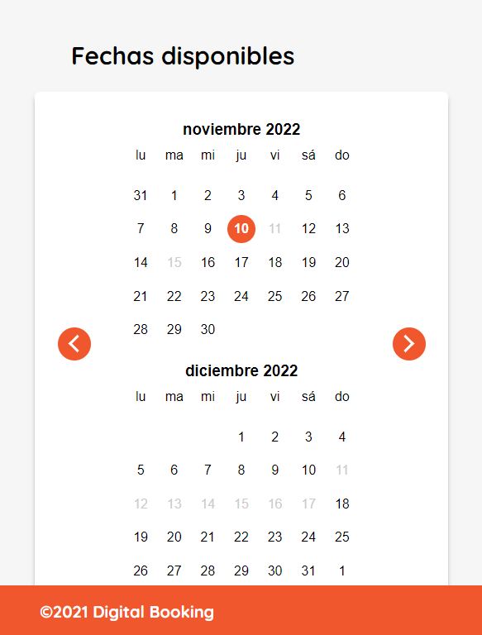
ISSUE-40.02 | Botón "iniciar reserva" | Verificar la correcta renderización del botón "iniciar reserva" según tamaño de dispositivo | 1. Ingresar a la URL del sitio 2. Ingresar a un producto | Visualizar botón "iniciar reserva" junto con el calendario | Desktop: debe ocupar 1/3 del bloque, alineado a la derecha del calendario, debe incluir un texto y un botón sin eventos | Se renderiza según resultado esperado | Finalizado | Julieta Vittori |  | HUMO
 |  |  |  |  | Tablet: Se debe visualizar una grilla de dos columnas que incluya un texto y un botón de "iniciar reserva" sin eventos | Se renderiza según resultado esperado | Finalizado | Julieta Vittori
 |  |  |  |  | Mobile: Se debe visualziar un texto al 100% de la pantalla y un botón también al 100% para "iniciar reserva" sin eventos | El botón no se encuentra al 100% del ancho | Reportado | Julieta Vittori | 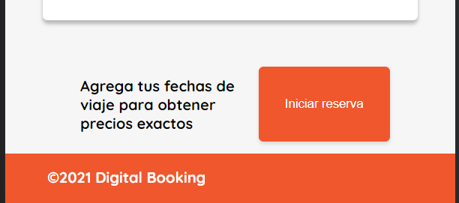
API- 41.01 | API correr test | Corroborar el correcto funcionamiento de los test automatizados | 1. Ingresar a consola y ejecutar test de Maven seleccionando opciones "clean" y "package" 2. correr el proyecto | 1. Ingresar a Postman 2. Sobre la colección de nuestra API, seleccionar "Run collection" | Se debe visualizar el resultado de los test realizados | Se visualiza el resultado de los test correctamente | Finalizado | Julieta Vittori |  | REGRESIÓN

Graficos
 |  |  |  |  | Estado | Baja | Media | Alta
severidad |  |  |  |  | Solucionado | 4 | 1 | 8
Media | 2 |  |  |  | Pendiente | 5 | 2
Defectos por estado y severidad
Baja | 10
alta | 8
Defectos por severidad

Tipo de test según funcionalidad
 |  | Test Manuales | Selenium IDE | Postman
 |  | 104 | 23 | 71

